界面&功能
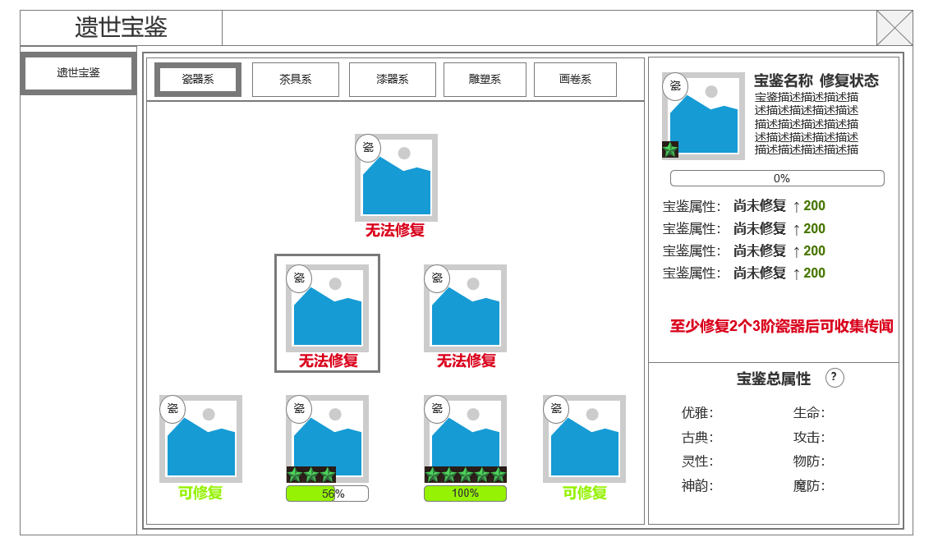
主界面 |  |  |  |  | 功能规则

 | 功能入口 |  |  |  |  |  | 遗世宝鉴 相关基础规则和清单 | 5功能点清单
 |  |  |  |  |  | 1.设计目的是什么 |  | 模块 | 类型 | 内容 | 优先级
 | 1.主界面右侧中部功能入口进入，需通过点击按钮展开 |  |  |  |  | ▶ | 弘扬了中国文化，提供收集类培养玩法，关联产出玩法 | 遗世宝鉴 | UI和资源 | 宝鉴原画，图标资源 | 1
 | 2.入口参考图标 |  |  |  |  | 2.基本规则 |  |  | UI和资源 | 功能入口图标 | 1
 |  |  |  |  |  | ▶ | 选择可修复宝鉴，进行传闻收集 |  | UI和资源 | 遗世宝鉴相关界面 | 1
 | 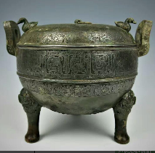 |  |  |  |  | ▶ | 揭示传闻地点，完成传闻事件 |  | 功能逻辑 | 功能开放 | 1
 |  |  |  |  |  | ▶ | 增加修复进度，直到修复进度达到满值 |  | 功能逻辑 | 宝鉴可修复进度解锁 | 1
 |  |  |  |  |  | ▶ | 提升宝鉴修复等级 |  | 功能逻辑 | 宝鉴修复进度和宝鉴升级【升星】 | 1
 |  |  |  |  |  | ▶ | 解锁更高阶的可修复宝鉴 |  | 功能逻辑 | 宝鉴属性和总属性显示 | 1
 |  |  |  |  |  | 3.解锁方式 |  |  | 功能逻辑 | 传闻收集，完成，状态切换 | 1
 |  |  |  |  |  | ▶ | 功能根据等级开启功能 |  | 功能逻辑 | 传闻冷却 | 1
 |  |  |  |  |  | ▶ | 更高阶宝鉴需要低级宝鉴修复完成才能解锁
 |  |  |  |  |  | 4关联功能
 |  |  |  |  |  | ▶ | 主界面：主界面提供功能入口 | 6.各功能逻辑流程
 |  |  |  |  |  | ▶ | 首领挑战：材料来源产出
 |  |  |  |  |  | ▶ | 野外地图场景：材料来源产出 |  | 功能开放
 |  |  |  |  |  |  |  |  | ▶ | 等级提升开放功能
 |  |  |  |  |  |  |  |  | ▶ | 选择可修复宝鉴，进行传闻收集
 |  |  |  |  |  |  |  |  | ▶ | 揭示传闻地点
 |  |  |  |  |  |  |  |  | ▶ | 前往完成传闻事件
 |  |  |  |  |  |  |  |  | ▶ | 增加修复进度，直到修复进度达到满值
 |  |  |  |  |  |  |  |  | ▶ | 提升宝鉴修复等级
 |  |  |  |  |  |  |  |  | ▶ | 解锁更高阶的可修复宝鉴

 |  | 33

 | 遗世宝鉴界面【当前为示例】
2
1
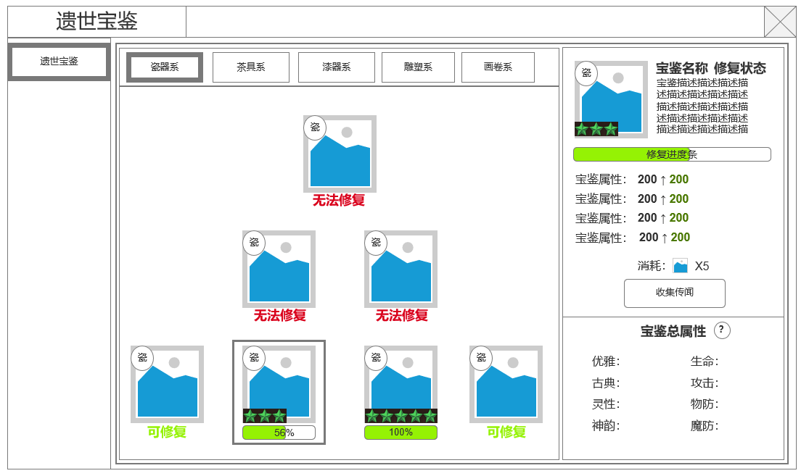
 |  |  |  |  |  | 1.功能开放
 |  |  | 1.功能开放 |  |  | ▶ | 等级提升开放功能
 |  |  | ▶ | 遗世宝鉴功能页签栏 |  | 2.左侧功能页签
 |  |  | 2.宝鉴类型页面 |  |  | ▶ | 当前界面只留 遗世宝鉴 分页签
 |  |  | ▶ | 根据不同类型的宝鉴分别显示在不同页签，每个类型一个系列 |  | ▶ | 红点规则1：当有传闻可收集时，当前分页签显示红点
4
 |  |  | ▶ | 该页签有红点规则【详见红点规则1】 |  | 3.宝鉴类型标签
 |  |  | 3.修复宝鉴的陈列柜界面 |  |  | ▶ | 宝鉴类型，不同宝鉴分别归属于不同分页签。具体某个宝鉴的解锁条件只和同类型的宝鉴是否修复完成有关
 |  |  | ▶ | 展示当前类型系列的宝鉴原画图标资源和相关修复信息，原画图标需可选中 |  | ▶ | 红点规则2：当有传闻可收集时，当前分页签显示红点
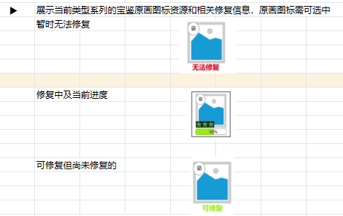
 |  |  |  | 暂时无法修复 |  | 4.宝鉴展柜
 |  |  |  |  |  | ▶ | 在当前展柜显示该类型的所有宝鉴
 |  |  |  |  |  |  | 分为三层，最高层1个，第二层2个，第三层4个
3
 |  |  |  |  |  | ▶ | 上一层需要下一层全部解锁才能修复
 |  |  |  |  |  | ▶ | 宝鉴可选中，在右侧界面显示详情
 |  |  |  | 修复中及当前进度 |  | ▶ | 不同状态下宝鉴显示情况不同
 |  |  |  |  |  |  | 无法修复：修复条件不满足
 |  |  |  |  |  |  | 修复中：显示当前修复进度
 |  |  |  |  |  |  | 可修复但未修复：显示可修复

5
 |  |  |  | 可修复但尚未修复的

 |  |  |  |  |  | 5.宝鉴详情
 |  |  | ▶ | 该页签有红点规则【详见红点规则2】 |  | ▶ | 显示宝鉴类型图标，宝鉴图标
 |  |  | 4.选中的宝鉴的具体信息【可收集传闻状态】 |  |  | ▶ | 显示宝鉴名称，修复状态
 |  |  | ▶ | 图标展示：类别标签，修复等级（星数） |  |  | 修复状态对应宝鉴修复等级，总共5个等级（星数）。
 |  |  | ▶ | 宝鉴名称，修复等级描述，宝鉴描述 |  | ▶ | 显示宝鉴修复进度
 |  |  | ▶ | 当前修复等级进度条 |  |  | 完成宝鉴传闻事件，可获得对应修复进度值，进度值满可提升宝鉴修复等级（增加星数）
 |  |  | ▶ | 宝鉴当前等级属性——修复等级提升后属性提升预览 |  | ▶ | 显示当前宝鉴属性值，提升宝鉴等级完成修复可提升属性值
 |  |  | ▶ | 收集传闻按钮和消耗
 |  |  | 5.全宝鉴总属性 |  |  | 宝鉴操作区 | 随宝鉴修复状态的变化变化
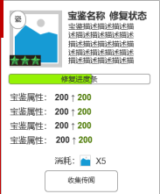
 |  |  | ▶ | 宝鉴基础属性
 |  |  | ▶ | 宝鉴特殊属性 |  |  | 可以收集传闻
 | 修复进度满，提升修复等级（星数） |  | ▶ | 属性说明
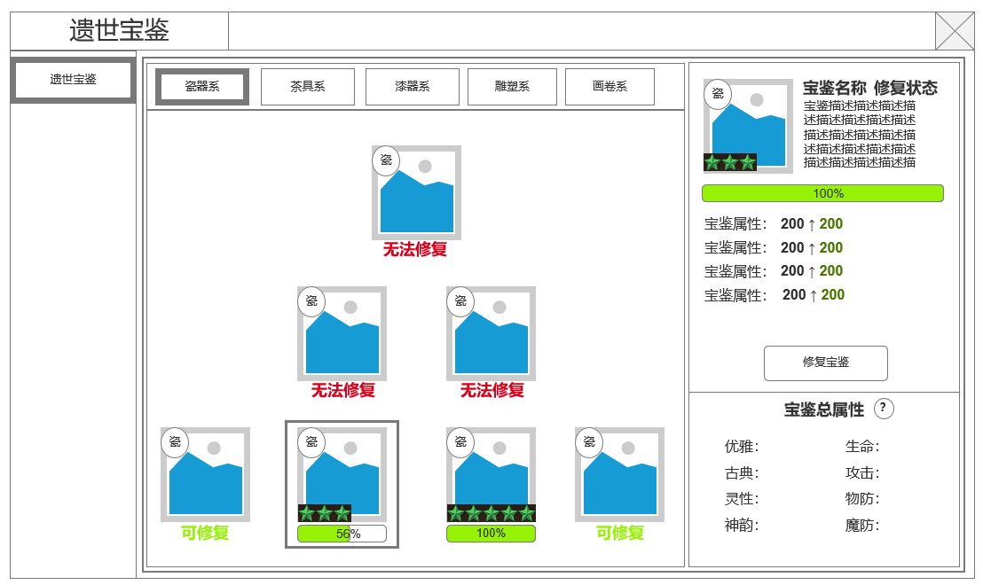
 |  |  | 6.选中的宝鉴的具体信息【宝鉴修复进度满，可升级宝鉴修复等级】
 |  |  | ▶ | 修复宝鉴按钮
 |  |  | 7.选中的宝鉴的具体信息【当前传闻事件结束，收集传闻冷却中】
 |  |  | ▶ | 传闻冷却倒计时
 |  |  | 8.传闻事件2级弹窗
 |  |  | ▶ | 显示当前收集传闻操作
 |  |  | ▶ | 显示当前宝鉴传闻完成后可能的收益预览
 |  |  | 9.选中的宝鉴的具体信息【当前传闻地点揭示】
 |  |  | ▶ | 传闻事件进行中，显示传闻收集地点
6
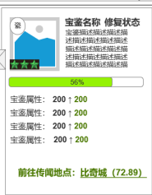
 |  |  | 10.选中的宝鉴的具体信息【当前宝鉴无法修复】 |  |  |  | 传闻事件进行中
 |  |  | ▶ | 显示当前宝鉴修复条件 |  |  | 显示当前传闻地点

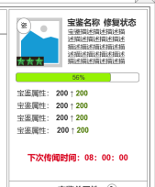
 |  |  |  |  |  |  | 传闻事件完成（冷却中）
 |  |  |  |  |  |  | 显示冷却倒计时

 | 传闻冷却中

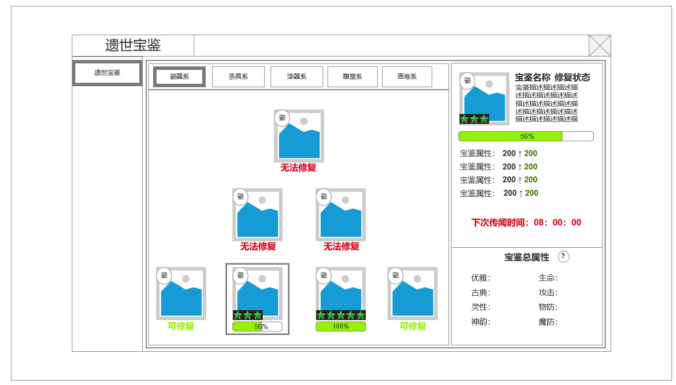

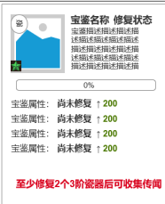
 |  |  |  |  |  |  | 无法修复：修复条件不满足
 |  |  |  |  |  |  | 显示可进行修复条件

7

 |  |  |  |  |  | 6.宝鉴总属性
 |  |  |  |  |  | ▶ | 计算所有已修复的宝鉴总属性
 |  |  |  |  |  | ▶ | 显示属性说明

9
 |  |  |  |  |  | 7.传闻事件
 | 传闻发布弹窗，传闻地点坐标揭示 |  |  |  |  | ▶ | 在指定地点生成传闻事件，分为三个类型
 |  |  |  |  |  |  | 挖掘遗址：在指定坐标采集，获得收集，采集完成，传闻事件状态变更
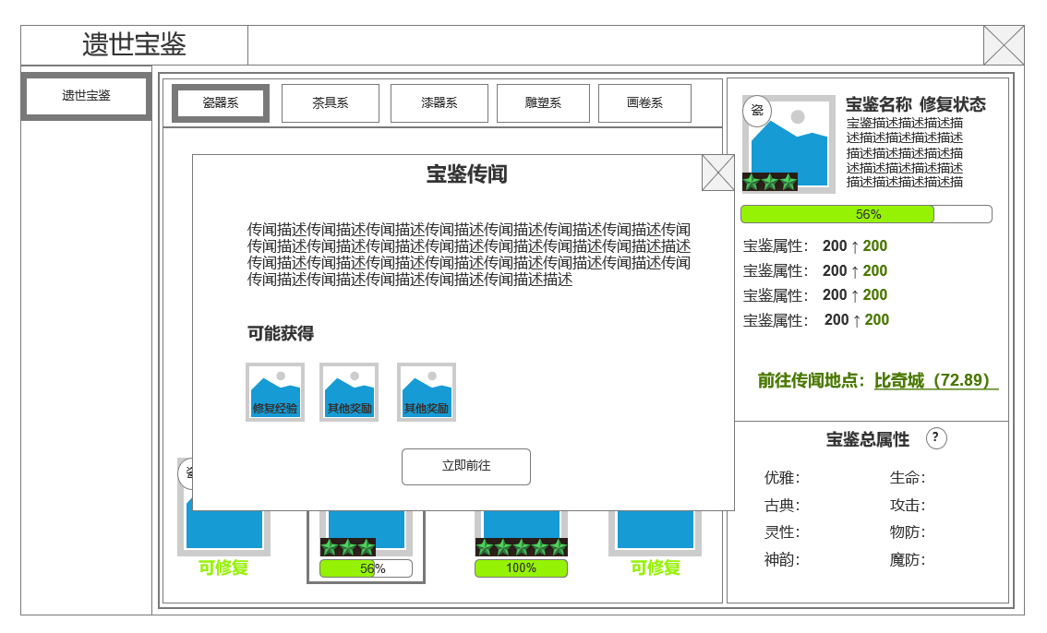
 |  |  |  |  |  |  | 击杀怪物：和指定地点怪物交战，击杀全部怪物后，传闻事件状态变更
8
 |  |  |  |  |  |  | 击杀BOSS：和指定地点BOSS交战，击杀BOSS后，传闻事件状态变更
 |  |  |  |  |  |  | 其他玩家击杀怪物也可使传闻生成玩家完成该事件
 |  |  |  |  |  | ▶ | 生成的事件为公共事件，其他玩家可以击杀事件生成的怪物来使 事件完成

 | 当前宝鉴不可修复，无法获取传闻状态
10

功能美需
UI需求

 | 序号 | 类型 | 对应界面 | 内容 | 功能需求 | 策划建议 | 参考图
 | 1 | UI | 遗世宝鉴界面 | 遗世宝鉴界面 | 详见界面功能设计
 | 2 | UI
 | 3 | UI
 | 4 | UI
 | 5 | UI
 | 6 | UI
 | 7 | UI
 | 8 | UI
 | 9 | UI
 | 10 | UI
 | 11 | UI
 | 12 | UI
 | 13 | UI
 | 14 | UI
 | 15 | UI
 | 16 | UI
 | 17 | UI
 | 18 | UI
 | 19 | UI

背景图需求

 | 序号 | 类型 | 对应界面 | 内容 | 功能需求 | 策划建议 | 参考图
 | 1 | 2D原画 | 遗世宝鉴放置展柜 | 一个可以放置文物的展柜 | 必须分为上下三层，每层分别放置对应1,2，4数量的文物 |  | 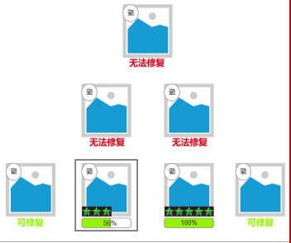
 | 3 | 2D原画
 | 4 | 2D原画
 | 5 | 2D原画
 | 6 | 2D原画

道具图标需求

 | 序号 | 类型 | 图标需求 | 内容描述 | 功能需求 | 尺寸需求 | 参考图

动效需求

 | 序号 | 类型 | 内容 | 描述 | 功能需求 | 策划建议 | 参考图
 | 1 | 动画特效 | 技能特效 | 详见技能特效整理文档

其他 （ICON，模型，表情等）

 | 序号 | 类型 | 对应界面 | 内容 | 功能需求 | 策划建议 | 美术资源定稿 存档路径（美术填写）
 | 1 | ICON | 功能入口图标 | 一个鼎状的代表文物的功能入口图标 | 功能入口图标 | 90*90
 | 2 | 2D原画 | 文物宝鉴/茶具 | 三星堆龙虎尊茶具 | 静态的原画图标放置在展柜背景图中 | 真实文物，网络搜索图片进行设计 | 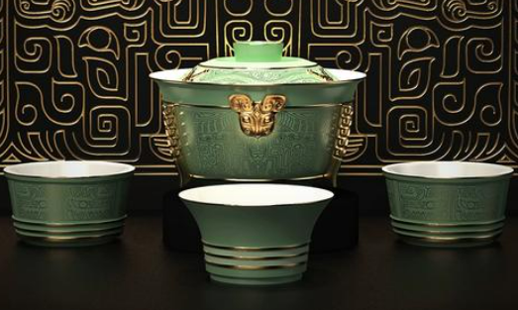
 | 3 | 2D原画 | 文物宝鉴/茶具 | 宋建窑黑釉兔毫盏 | 静态的原画图标放置在展柜背景图中 | 真实文物，网络搜索图片进行设计 | 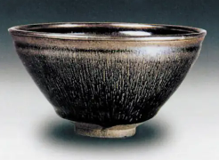
 | 4 | 2D原画 | 文物宝鉴/茶具 | 清雍正粉彩公鸡牡丹纹壶 | 静态的原画图标放置在展柜背景图中 | 真实文物，网络搜索图片进行设计 | 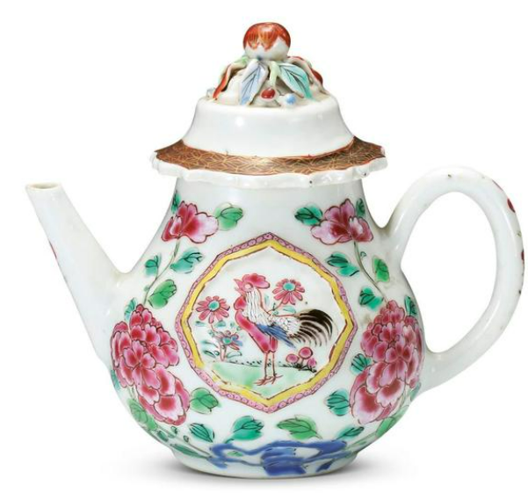
 | 5 | 2D原画 | 文物宝鉴/茶具 | 清康熙五彩描金花鸟纹茶壶 | 静态的原画图标放置在展柜背景图中 | 真实文物，网络搜索图片进行设计 | 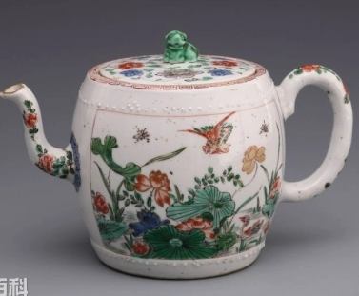
 | 6 | 2D原画 | 文物宝鉴/茶具 | 清乾隆豆青凸白花茶叶瓶 | 静态的原画图标放置在展柜背景图中 | 真实文物，网络搜索图片进行设计 | 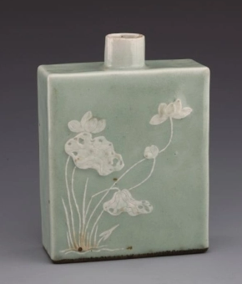
 | 7 | 2D原画 | 文物宝鉴/茶具 | 紫砂黑漆描金吉庆有余壶 | 静态的原画图标放置在展柜背景图中 | 真实文物，网络搜索图片进行设计 | 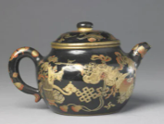
 | 8 | 2D原画 | 文物宝鉴/茶具 | 端窑斗彩龙纹对杯 | 静态的原画图标放置在展柜背景图中 | 真实文物，网络搜索图片进行设计 | 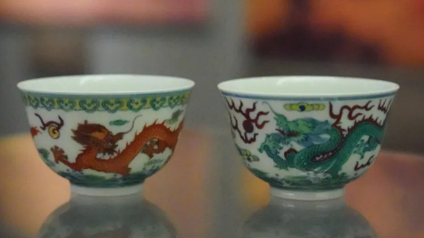
 | 9 | 2D原画 | 文物宝鉴/茶具 | 微型鸟雕像 | 静态的原画图标放置在展柜背景图中 | 真实文物，网络搜索图片进行设计 | 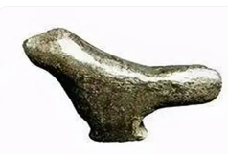
 | 10 | 2D原画 | 文物宝鉴/雕塑 | 红山玉龙 | 静态的原画图标放置在展柜背景图中 | 真实文物，网络搜索图片进行设计 | 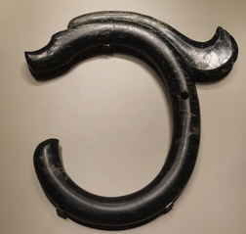
 | 11 | 2D原画 | 文物宝鉴/雕塑 | 东汉击鼓说唱俑 | 静态的原画图标放置在展柜背景图中 | 真实文物，网络搜索图片进行设计 | 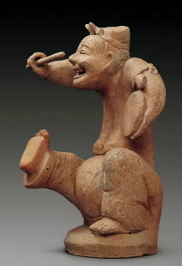
 | 12 | 2D原画 | 文物宝鉴/雕塑 | 云冈石窟造像残件 | 静态的原画图标放置在展柜背景图中 | 真实文物，网络搜索图片进行设计 | 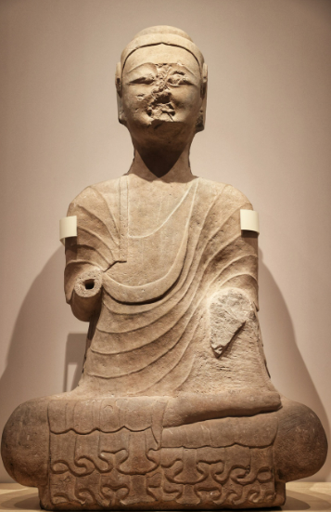
 | 13 | 2D原画 | 文物宝鉴/雕塑 | 德化窑白瓷雕像 | 静态的原画图标放置在展柜背景图中 | 真实文物，网络搜索图片进行设计 | 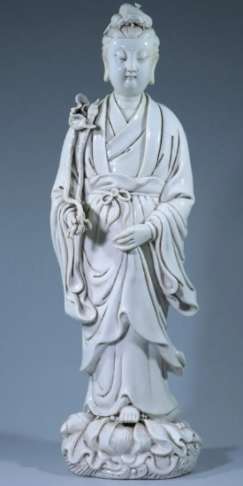
 | 14 | 2D原画 | 文物宝鉴/雕塑 | 深黄釉卧猪 | 静态的原画图标放置在展柜背景图中 | 真实文物，网络搜索图片进行设计 | 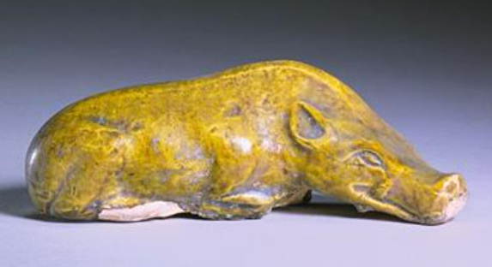
 | 15 | 2D原画 | 文物宝鉴/青铜器 | 蟠虺纹青铜鼎 | 静态的原画图标放置在展柜背景图中 | 真实文物，网络搜索图片进行设计 | 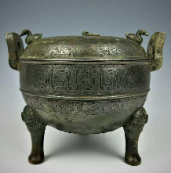
 | 16 | 2D原画 | 文物宝鉴/青铜器 | 兽面纹青铜爵 | 静态的原画图标放置在展柜背景图中 | 真实文物，网络搜索图片进行设计 | 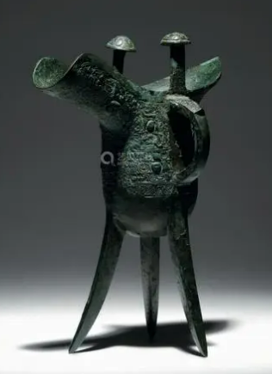
 | 17 | 2D原画 | 文物宝鉴/青铜器 | 云雷纹青铜卣 | 静态的原画图标放置在展柜背景图中 | 真实文物，网络搜索图片进行设计 | 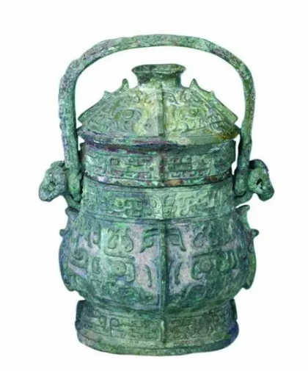
 | 18 | 2D原画 | 文物宝鉴/青铜器 | 蟠螭纹青铜盉 | 静态的原画图标放置在展柜背景图中 | 真实文物，网络搜索图片进行设计 | 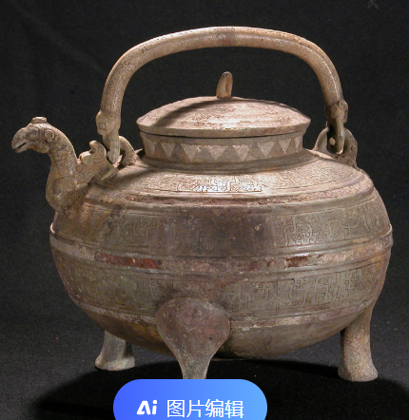
 | 19 | 2D原画 | 文物宝鉴/青铜器 | 涡纹青铜罍 | 静态的原画图标放置在展柜背景图中 | 真实文物，网络搜索图片进行设计 | 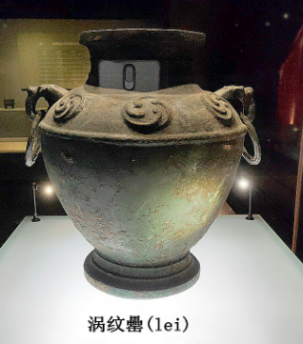
 | 20 | 2D原画 | 文物宝鉴/青铜器 | 几何纹青铜镈 | 静态的原画图标放置在展柜背景图中 | 真实文物，网络搜索图片进行设计 | 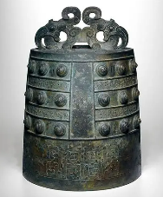
 | 21 | 2D原画 | 文物宝鉴/青铜器 | 商父乙觥 | 静态的原画图标放置在展柜背景图中 | 真实文物，网络搜索图片进行设计 | 